首页数据
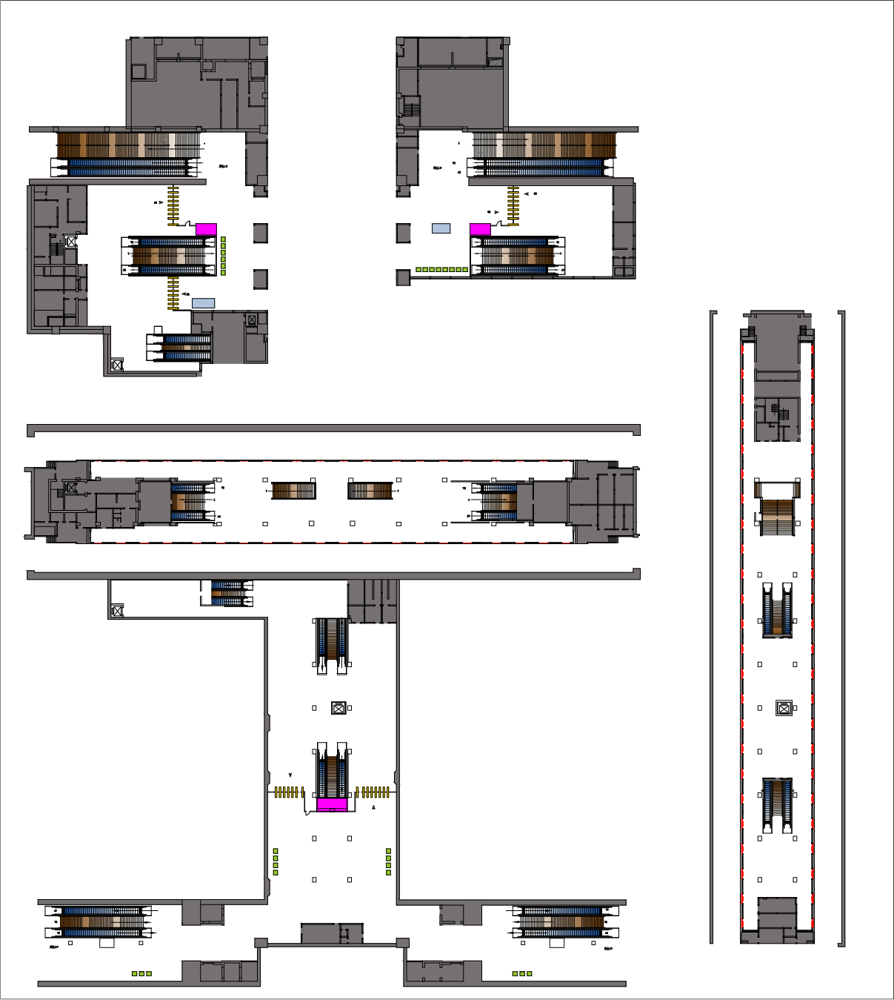
车站介绍 | 车站站台结构 | 车站客流时段分布 | 车站出入口分布 | 模型版本 | 车站示意图
苏州火车站位于苏州火车站站房及站场的下方。这里是苏州对外的第一道的窗口，每日运送最多的就是南来北往的旅客，旅客们通过这里走向全国、走向世界，也通过这里走进苏州、了解苏州。苏州火车站站厅中“人家枕河”、“园林意象”两面艺术墙凸显了苏州城市风貌，犹如展开的双手诠释着“人文苏州欢迎您”。轨道交通“苏州火车站”沿袭了其上部苏州火车站的装修风格，精巧别致是它的特点，让人犹如身处于“园林甲天下”的古城苏州。 | 结构：地下岛式站台 | 工作日高峰时段： 07:00-09:00,17:00-19:00 节假日高峰时段： 07:00-09:00,17:00-19:00 | 数量：4 | 当前版本：v1.0.0
 | 类型：换乘车站 |  |  | 上传时间：2020-6-10 19:46:29

